Sheet1
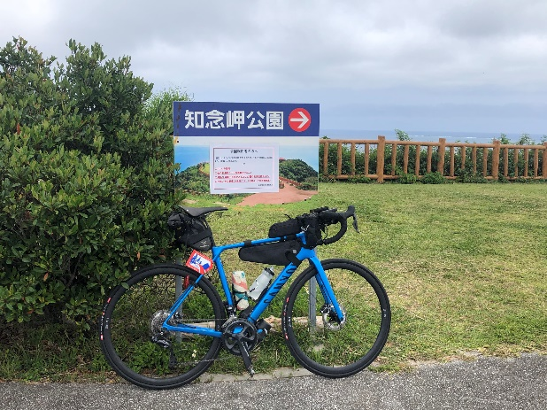
 |  |  | 2023
 |  |  | BRM225近畿300ｋｍ那覇 |  |  |  |  |  | 2023/01/25

 | 形状 | 信号 | ポイント | 標識 | 現在地からの進行先 |  | 現在地までの |  | 備考 | PC間
 |  |  |  |  | 方角 | 道路 | 区間 | 合計
1 |  |  | ファミリーマート 那覇バスターミナル店 |  |  | R330→R507→R329 | 0.0 |  | 東へ ６：３０クローズ
2 | 十 | S | 兼城 |  | 右折 | K82→K86 | 6.0 | 6.0
3 | T | S | 親慶原 |  | 右折 | K86 | 8.6 | 14.6
4 | ┤ |  |  | X | 左折 | 市道 | 0.2 | 14.8 | スピード落とすトラップ有り（車両通行止め規制あり→押し歩く）
5 | T |  |  | X | 左折 | K86 | 0.9 | 15.7 | ニライカナイ橋を渡る
6 | T | S | 吉冨 |  | 左折 | R331 | 4.3 | 20.0
7 | ト | S |  | X | 右折 | 市道 | 0.9 | 20.9 | がんじゅう駅南城あり
8 |  |  | Photo-Control 1 知念岬 |  | 正面 | 市道 | 0.4 | 21.3 | 知念岬に来たことが分かる看板と自転車を撮影すること チェック後折り返し
9 | T | S |  |  | 右折 | R331 | 0.3 | 21.6
10 | ト | S |  | X | 右折 | 市道 | 11.2 | 32.8
11 | ト |  |  | X | 右折 | 市道 | 1.6 | 34.4
12 | T |  |  | X | 左折 | 市道 | 0.3 | 34.7
13 | 十 | S |  | X | 右折 | 市道 | 0.2 | 34.9
14 | 十 |  |  | X | 右折 | 市道 | 2.6 | 37.5
15 | T |  |  | X | 左折 | 市道 | 0.8 | 38.3
16 | ト |  |  | X | 右折 | 市道 | 0.2 | 38.5
17 | T |  |  | X | 左折すぐ右折 | R331 | 6.9 | 45.4 | 左にセブンイレブンあり
18 | 十 | S | 渡口 |  | 右折 | K227→K20→K85→K33 | 3.4 | 48.8 | 右にすき家あり
19 | 十 | S |  |  | 左折 | 市道 | 8.8 | 57.6 | 青看板 平良川へ
20 | Y | S |  |  | 右方向 | K8 | 0.4 | 58.0 | 青看板 安慶名へ
26 | 十 | S | 安慶名 |  | 右折 | K75 | 3.5 | 61.5
27 | ト | S |  | X | 右折 | 市道 | 5.1 | 66.6
28 | T |  |  | X | 右折 | K255 | 2.2 | 68.8 | 石川市街 交通量多い
29 | 十 | S | 赤崎1丁目 |  | 右折 | R331→R329 | 1.4 | 70.2 | 右折しにくい 歩道橋を使うなり安全に
30 | 十 |  |  |  | 左折 | R329 | 12.9 | 83.1 | 青看板 名護へ
31 | I |  | PC1 ファミリーマート 名護マルチメディア館前店 |  | 左側 | R329 | 12.3 | 95.4 | OPEN/ 08:48 ～ 12:20 レシート取得して通過時間を自分で記入。 チェック後 直進 | 95.4
32 | ト | S |  |  | 右折 | R331→K70 | 4.4 | 99.8 | 青看板 東へ
33 | I |  | 道の駅サンライズ東 |  | 右側 | K70 | 26.6 | 126.4 | 食堂あり 昼食ポイント
34 | I |  | 道の駅やんばるパイナップル安波 |  | 右側 | K70→K2→K70→R58 | 25.8 | 152.2 | 食堂あり LO16:30
35 | I |  | PC2 奥共同店 |  | 右側 | R58 | 24.0 | 176.2 | OPEN/ 11:11 ～ 17:44 レシート取得して通過時間を自分で記入。 チェック後 直進 | 80.8
36 | 十 |  |  |  | 直進 | R58 | 7.4 | 183.6 | 右折すると辺戸岬 観光してみては？
37 | Y |  | 伊差川（北） |  | 左方向 | 市道 | 44.3 | 227.9 | 青看板 名護市街へ
38 | 十 | S | 城十字路 |  | 右折 | 市道 | 3.7 | 231.6
39 | I |  | PC3 セブンイレブン 名護東江４丁目店 |  | 右側 | 市道 | 0.9 | 232.5 | OPEN/ 12:55 ～ 21:32 レシート取得して通過時間を自分で記入。 チェック後 直進 | 56.3
40 | T | S | 東江４丁目 |  | 左側 | R58 | 0.3 | 232.8
41 | ト |  |  |  | 右折 | R58 | 17.1 | 249.9 | 青看板 恩納村リゾート万座毛方面へ
42 | 十 | S |  |  | 右折 | R58 | 5.7 | 255.6 | 青看板 那覇へ
43 | 十 | S |  |  | 右折 | R58 | 0.7 | 256.3 | 蒼看板 谷茶へ
44 | ト | S | 仲泊（北） |  | 右折 | 市道 | 5.6 | 261.9 | 右折しにくい 注意 ２００ｍ先にシーサイドドライブインあり スープ飲んでいけ
45 | 十 | S | 仲泊（南） |  | 右折 | R58 | 1.3 | 263.2
46 | Y | S | 山田 |  | 右方向 | K6 | 1.0 | 264.2
47 | I |  | PC4 セブンイレブン 読谷波平店 |  | 右折 | 市道 | 9.2 | 273.4 | OPEN/ 14:10 ～2/26 00:12 レシート取得して通過時間を自分で記入。 チェック後 直進 | 40.9
48 | ト | S |  |  | 右折 | R58→市道 | 4.0 | 277.4 | 青看板 古堅へ
49 | T | S | 水釜 |  | 右折 | R58 | 2.8 | 280.2 | この先交通量多い
50 | Y | S | 伊佐（北） |  | 右方向 | R58 | 8.1 | 288.3
51 | 十 | S | 牧港 |  | 右折 | R58 | 4.6 | 292.9 | 側道を上る
52 | 十 | S | 旭橋 |  | 左折 | R330 | 8.8 | 301.7
53 |  |  | FINISH ファミリーマート 那覇バスターミナル店 |  | 左側 | R330 | 0.2 | 301.9 | OPEN/ 15:00 CLOSE/ 2/26 02:00 ・ゴールのタイム、総走行時間を自分で記入。 ・メダルの購入か否かを記入（メダル代1000円） ・完走の署名をしてカードを提出してください （提出方法はブリーフィング時に案内します） | 28.5

 |  |  | Photo-Control1

